01_downloads
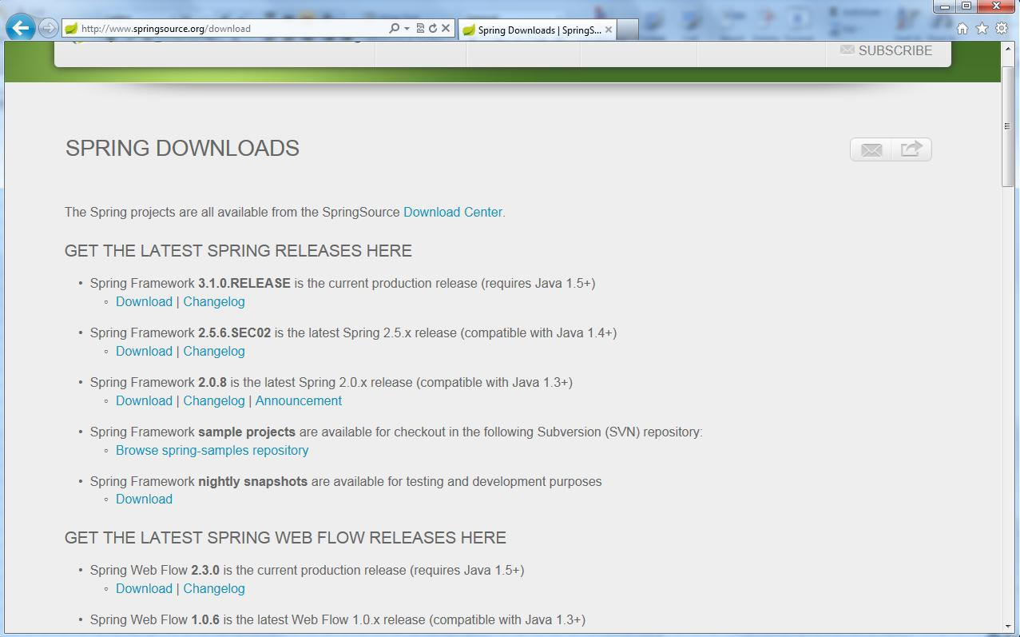
This document is created on 2012-10-22.
Struts
http://struts.apache.org/2.x/
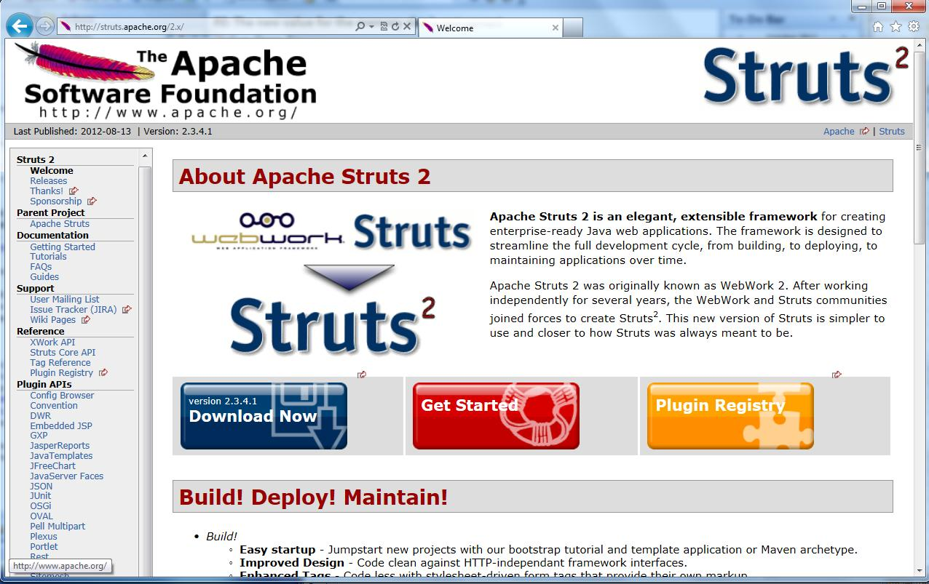

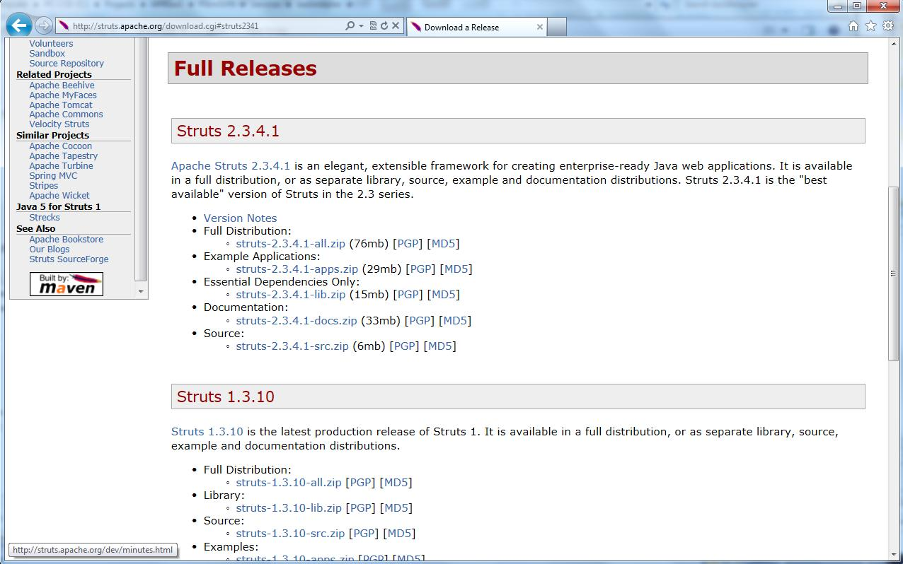

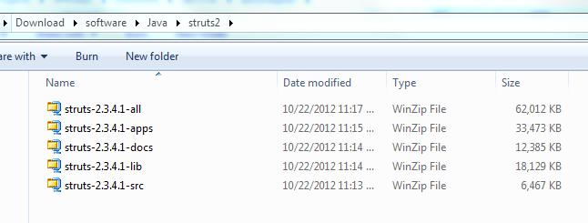

只要下载all的那一个zip文件即可。
解压struts-2.3.4.1-all.zip
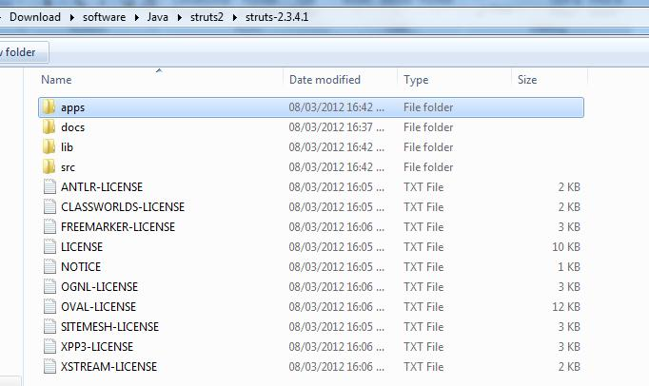

apps目录下有些可参考的例子。
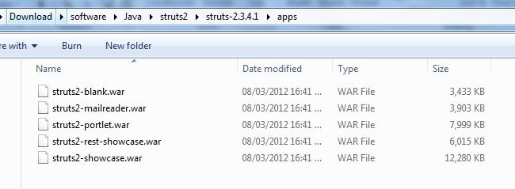

其中struts2-blank.war文件中包含的jar文件是建立一个struts2项目的最小jar文件需求。
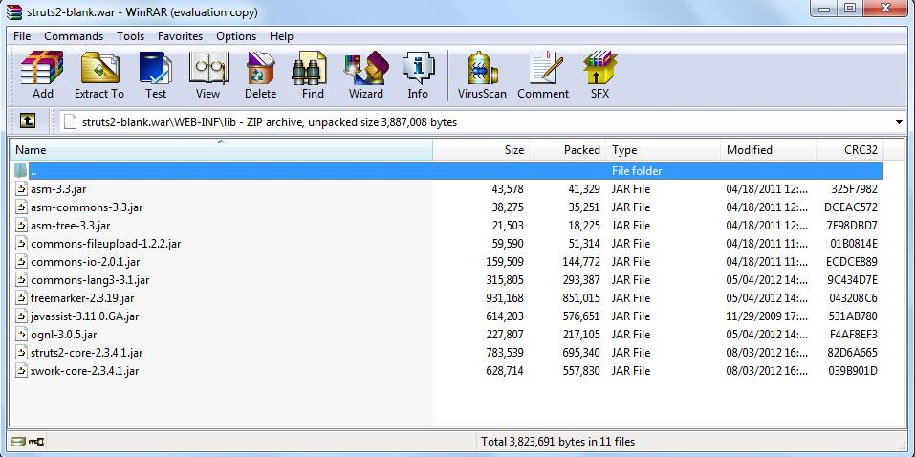

Hibernate
http://www.hibernate.org/downloads.html
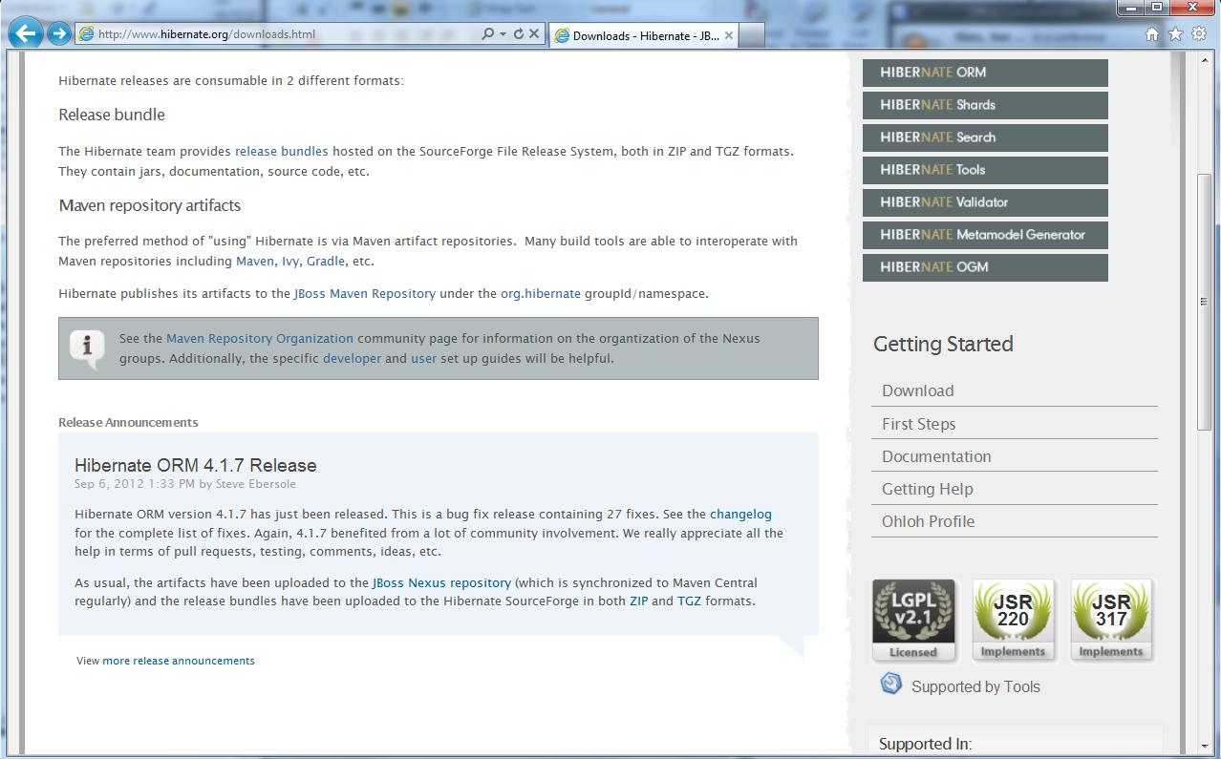

下载后解压。

Spring
http://www.springsource.org/download

02_tomcat & mysql
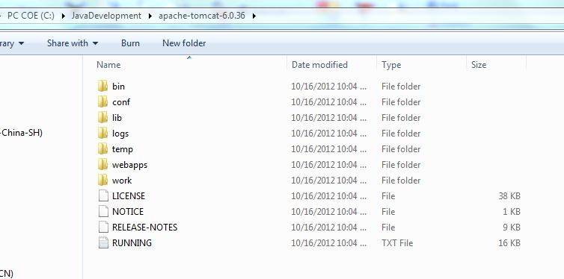
确认MYSQL启动了
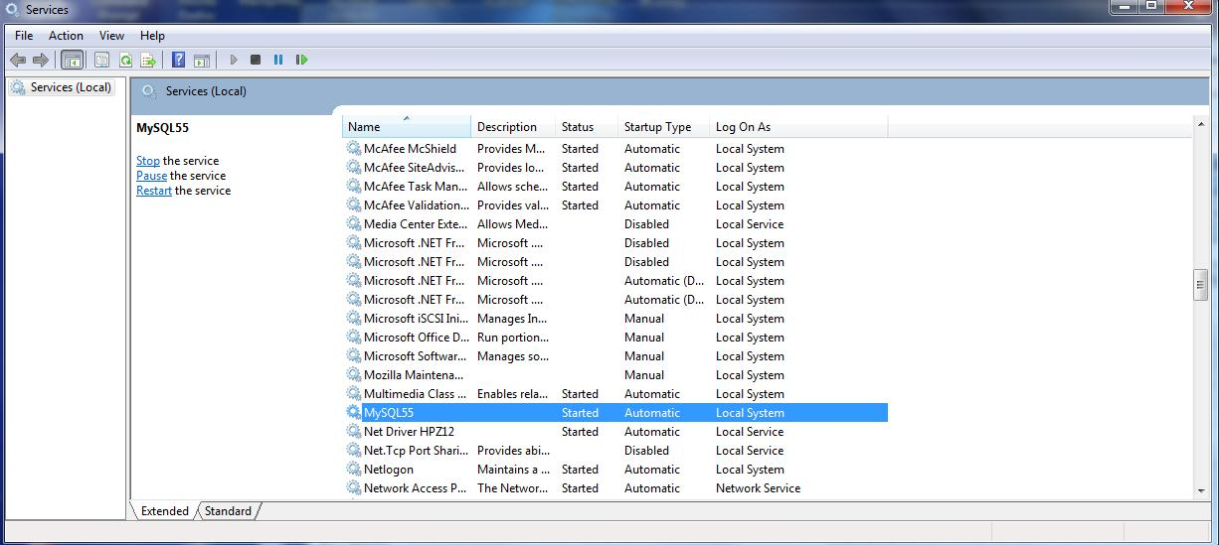

进入Mysql的命令行客户端
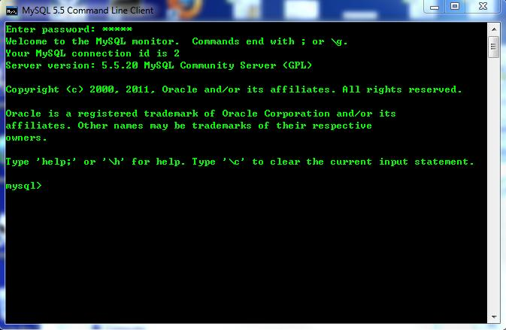

一些命令(joexiao为database名称, tb_user是表名)：
drop database joexiao;
show databases;
create database joexiao character set utf8 collate utf8_general_ci;
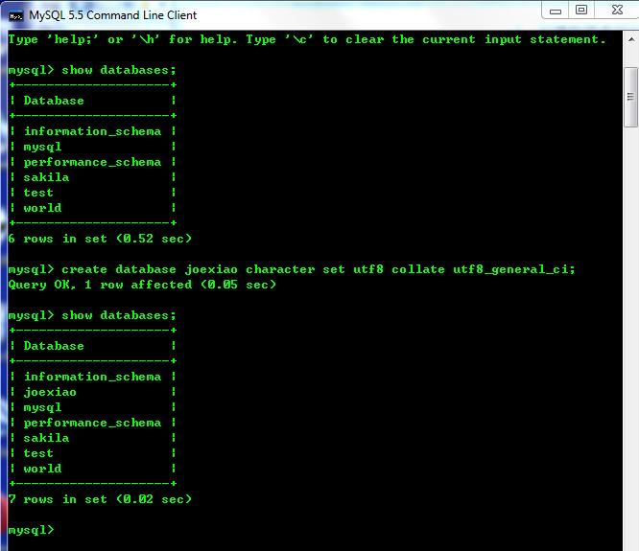

use joexiao;
show tables;

create table tb_user (
 | id varchar(20) NOT NULL,
 | name varchar(20) NOT NULL default 'not set')
 | engine=InnoDB default charset=utf8;
show tables;
desc tb_user;
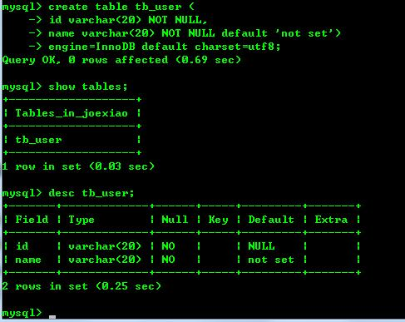

可以用INSERT添加数据了

设置URL的时候 jdbc:mysql://localhost:3306/joexiao?useUnicode=true&characterEncoding=UTF-8
数据库，表和URL的字符集设置统一，基本就不会有乱码的问题了。
jsp的contentType="text/html;charset=utf-8"

修改数据库默认编码ALTER DATABASE `test` DEFAULT CHARACTER SET utf8 COLLATE utf8_bin
修改表的编码： ALTER TABLE `category` DEFAULT CHARACTER SET utf8 COLLATE utf8_bin ;
修改表字段的编码 ALTER TABLE `test` CHANGE `dd` `dd` VARCHAR;

ALTER TABLE tb_user CONVERT TO CHARACTER SET UTF8;

http://tomcat.apache.org/download-60.cgi
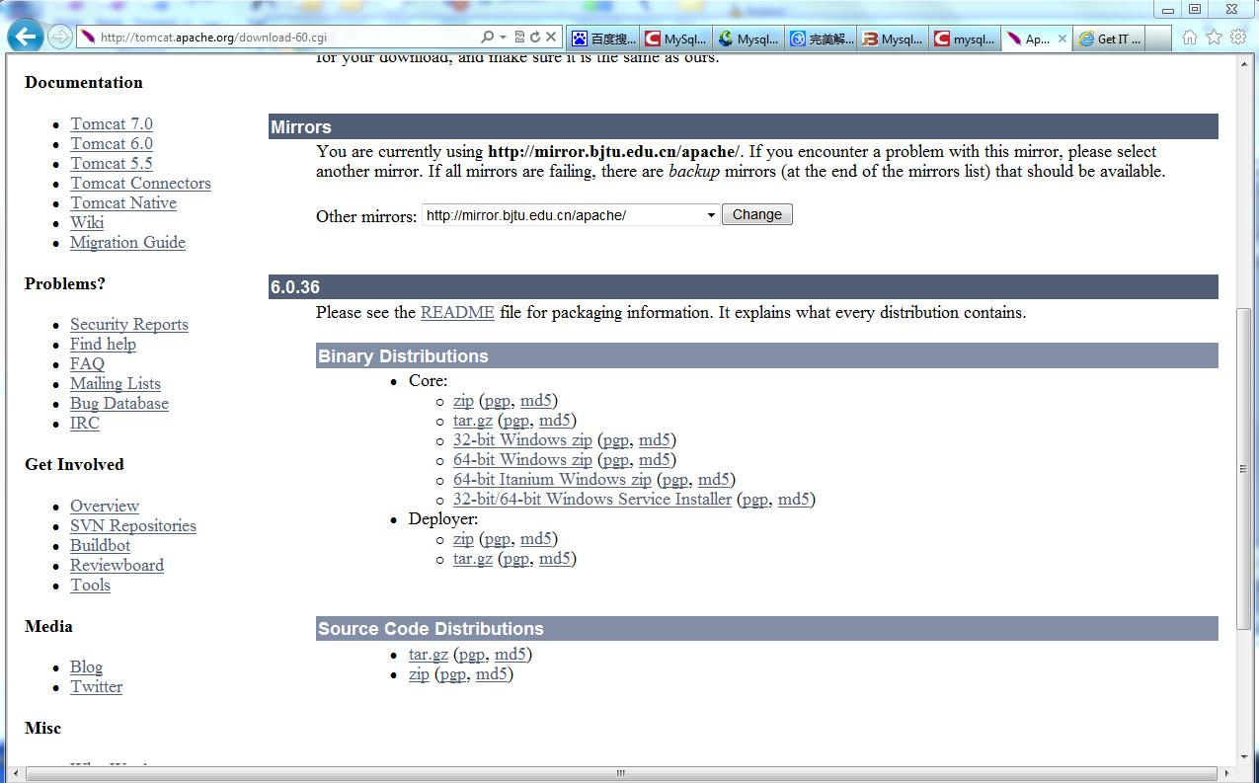

解压到工作目录

03_eclipse with tomcat
eclipse-jee-indigo-SR1-win32-x86_64.zip解压，设置工作空间省略。
eclipse里新建立Dynamic Web project, ssh2为项目名字
Dynamic web module version选2.2
eclipse->window->Preferences里的server 运行环境，设置好tomcat
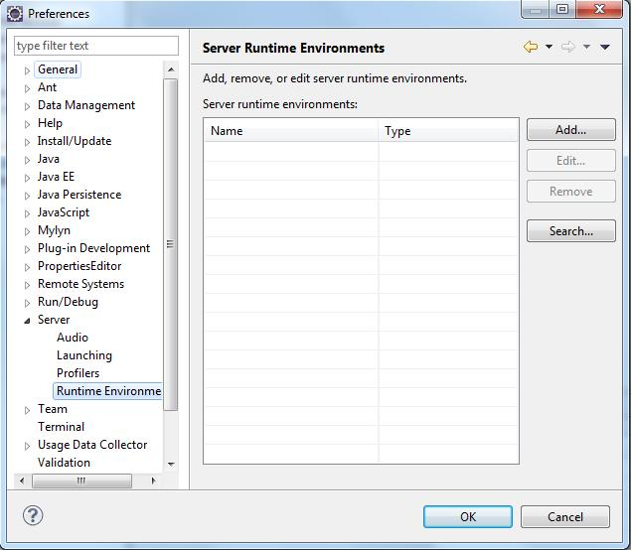

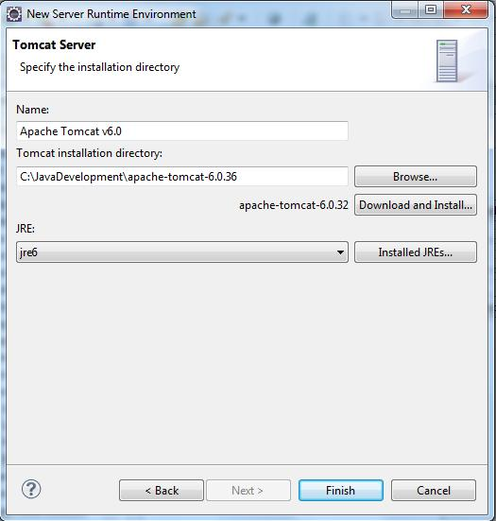

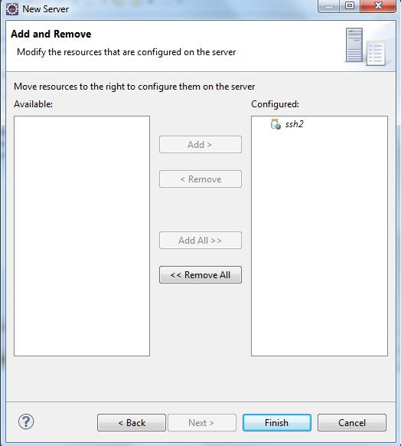

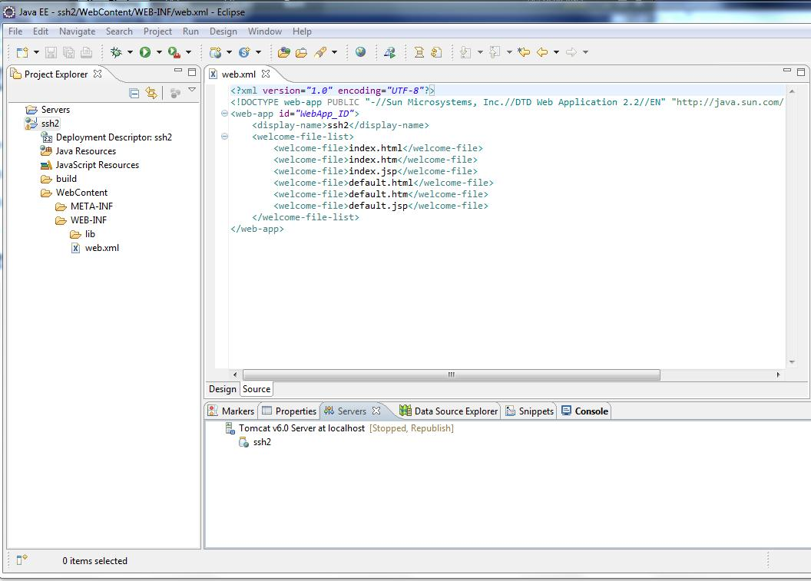

建一index.jsp,里面放hello。测试是否正常

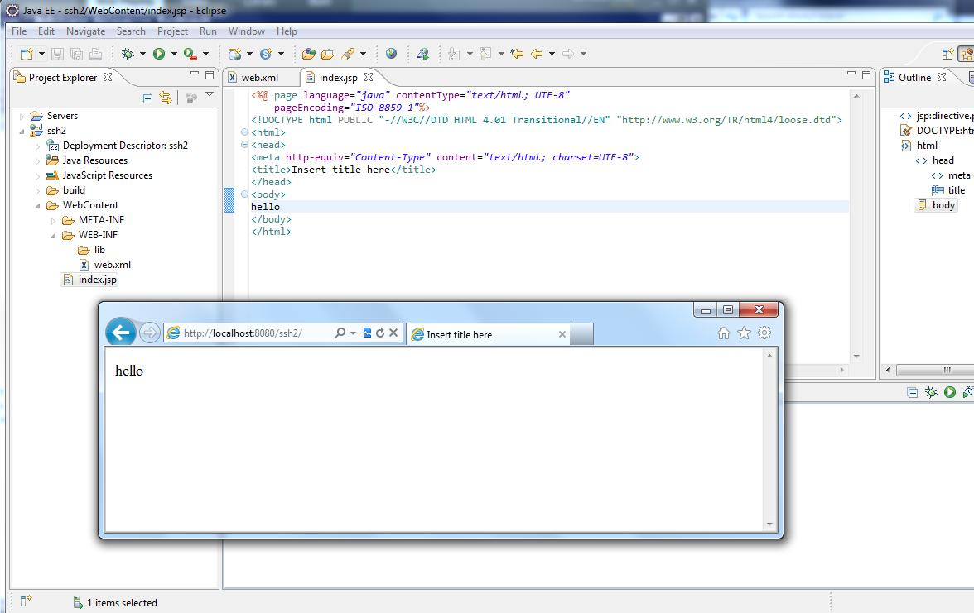

由此可见基本环境是正常的。

04_Details for SSH2
 | Struts 2.3.4.1 + Spring 2.5.6 + Hibernate 3.3.2 整合步骤：
 | Spring Framework 2.5.6.SEC03 is the latest Spring 2.5.x maintenance release (compatible with Java 1.4+)
 | Spring Framework 3.0.7.RELEASE is the latest 3.0 maintenance release (requires Java 1.5+)
 | Spring Framework 3.1.2.RELEASE is the current production release (requires Java 1.5+)

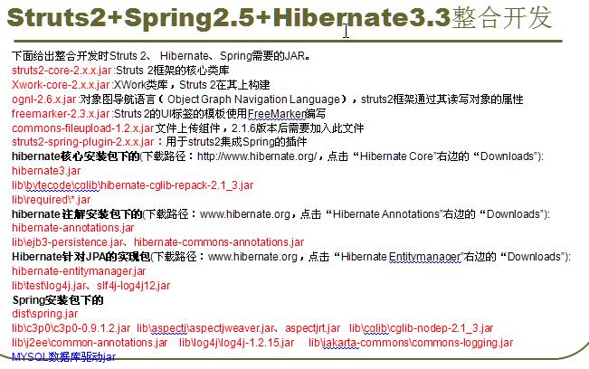

1 | 新建动态web项目,struts2341spring256hibernate332,dynamic web module version 选2.2
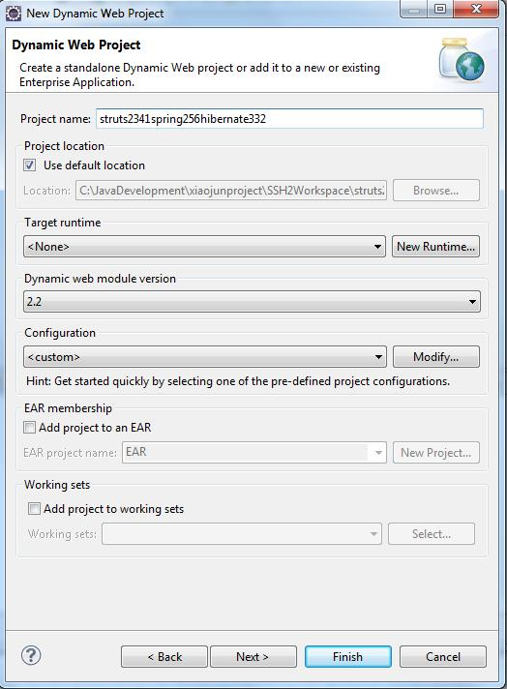

2 | 拷贝hibernate相关的jar到WEB-INF/lib下。各jar的作用待完善
 | antlr-2.7.6

 | hibernate-annotations |  |  |  |  |  | Hibernate注解包
 | hibernate-cglib-repack-2.1_3 |  |  |  |  |  | CGLIB库，Hibernate用它来实现PO字节码的动态生成

 | hibernate-entitymanager |  |  |  |  |  | Hibernate针对JPA的实现包

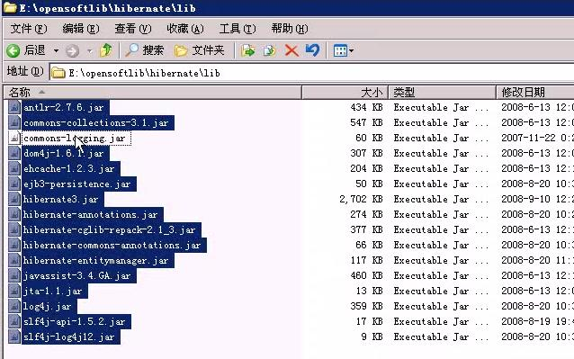

3 | 再拷贝Spring相关的jar包到WEB-INF/lib下。各jar的作用待完善

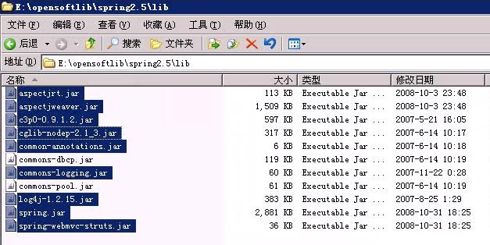

4 | 再把mysql的驱动jar拷来
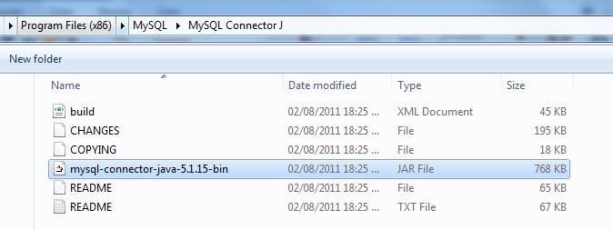

5 | 现在，项目里的jar包：
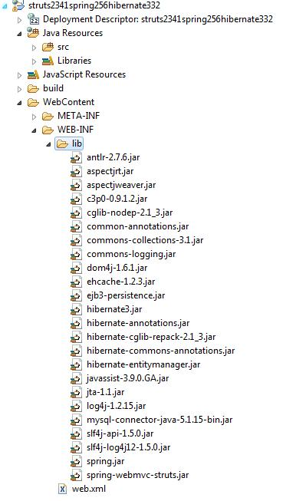

 | 目前WEB-INF下还没有struts的jar包，只有spring和hibernate相关的jar包。
 | 接下来先配置spring和hibernate的集成

6 | 在项目的src根目录下建一spring所使用的配置文件，我们让它名字为：beans.xml
 | Spring的配置模板如下
 | <?xml version="1.0" encoding="UTF-8"?>
 | <beans xmlns="http://www.springframework.org/schema/beans"
 |  | xmlns:xsi="http://www.w3.org/2001/XMLSchema-instance"
 |  | xmlns:context="http://www.springframework.org/schema/context"
 |  | xmlns:aop="http://www.springframework.org/schema/aop"
 |  | xmlns:tx="http://www.springframework.org/schema/tx"
 |  | xsi:schemaLocation="http://www.springframework.org/schema/beans
 |  |  | http://www.springframework.org/schema/beans/spring-beans-2.5.xsd
 |  |  | http://www.springframework.org/schema/context
 |  |  | http://www.springframework.org/schema/context/spring-context-2.5.xsd
 |  |  | http://www.springframework.org/schema/aop
 |  |  | http://www.springframework.org/schema/aop/spring-aop-2.5.xsd
 |  |  | http://www.springframework.org/schema/tx
 |  |  | http://www.springframework.org/schema/tx/spring-tx-2.5.xsd">

 | </beans>
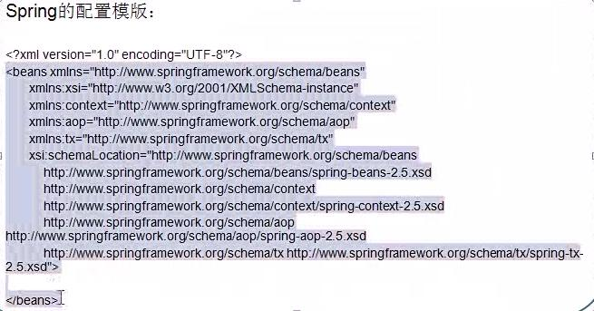

 | 扫描加注解
 | <context:component-scan base-package="com.joe" />

 | Hibernate的事务管理也要交给SPRING来做

 | 用c3po配置数据源
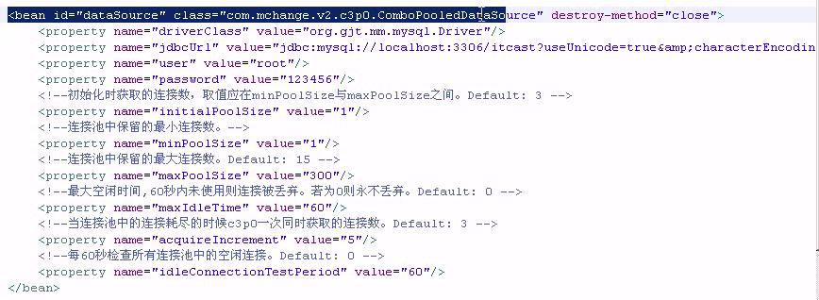

 | <bean id="dataSource" class="com.mchange.v2.c3p0.ComboPooledDataSource" destroy-method="close">
 |  |  | <property name="driverClass" value="org.gjt.mm.mysql.Driver"/>
 |  |  | <property name="jdbcUrl" value="jdbc:mysql://localhost:3306/joexiao?useUnicode=true&amp;characterEncoding=UTF-8"/>
 |  |  | <property name="user" value="root"/>
 |  |  | <property name="password" value="admin"/>
 |  |  | <!-- 初始化时获取的连接数，取值在minPoolSize maxPoolSize之间。default：3 -->
 |  |  | <property name="initialPoolSize" value="1"/>
 |  |  | <property name="minPoolSize" value="1"/>
 |  |  | <!-- 最大连接数，default：15 -->
 |  |  | <property name="maxPoolSize" value="300"/>
 |  |  | <!-- 最大空闲时间，60秒内未使用则连接丢弃。若为0则永不丢弃。default：0 -->
 |  |  | <property name="maxIdleTime" value="60"/>
 |  |  | <!-- 当连接池中的连接耗尽时，c3p0一次同时获取的连接数。default:3 -->
 |  |  | <property name="acquireIncrement" value="5"/>
 |  |  | <!-- 每60秒检查所有连接池中的空闲连接。default：0 -->
 |  |  | <property name="idleConnectionTestPeriod" value="60"/>
 |  | </bean>

 | 业务需求：员工CRUD
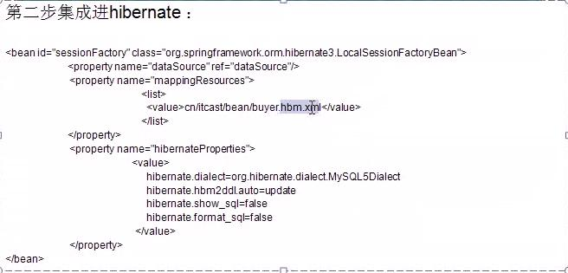

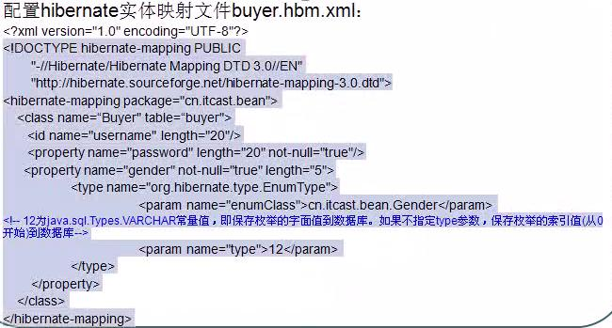

 | 最终，beans.xml中的内容如下：
 | <?xml version="1.0" encoding="UTF-8"?>
 | <beans xmlns="http://www.springframework.org/schema/beans"
 |  | xmlns:xsi="http://www.w3.org/2001/XMLSchema-instance"
 |  | xmlns:context="http://www.springframework.org/schema/context"
 |  | xmlns:aop="http://www.springframework.org/schema/aop"
 |  | xmlns:tx="http://www.springframework.org/schema/tx"
 |  | xsi:schemaLocation="http://www.springframework.org/schema/beans
 |  |  | http://www.springframework.org/schema/beans/spring-beans-2.5.xsd
 |  |  | http://www.springframework.org/schema/context
 |  |  | http://www.springframework.org/schema/context/spring-context-2.5.xsd
 |  |  | http://www.springframework.org/schema/aop
 |  |  | http://www.springframework.org/schema/aop/spring-aop-2.5.xsd
 |  |  | http://www.springframework.org/schema/tx
 |  |  | http://www.springframework.org/schema/tx/spring-tx-2.5.xsd">

 |  | <!-- scan the package of com.joe, including sub packages -->
 |  | <context:component-scan base-package="com.joe" />

 |  | <bean id="dataSource" class="com.mchange.v2.c3p0.ComboPooledDataSource" destroy-method="close">
 |  |  | <property name="driverClass" value="org.gjt.mm.mysql.Driver"/>
 |  |  | <property name="jdbcUrl" value="jdbc:mysql://localhost:3306/joexiao?useUnicode=true&amp;characterEncoding=UTF-8"/>
 |  |  | <property name="user" value="root"/>
 |  |  | <property name="password" value="admin"/>
 |  |  | <!-- 初始化时获取的连接数，取值在minPoolSize maxPoolSize之间。default：3 -->
 |  |  | <property name="initialPoolSize" value="1"/>
 |  |  | <property name="minPoolSize" value="1"/>
 |  |  | <!-- 最大连接数，default：15 -->
 |  |  | <property name="maxPoolSize" value="300"/>
 |  |  | <!-- 最大空闲时间，60秒内未使用则连接丢弃。若为0则永不丢弃。default：0 -->
 |  |  | <property name="maxIdleTime" value="60"/>
 |  |  | <!-- 当连接池中的连接耗尽时，c3p0一次同时获取的连接数。default:3 -->
 |  |  | <property name="acquireIncrement" value="5"/>
 |  |  | <!-- 每60秒检查所有连接池中的空闲连接。default：0 -->
 |  |  | <property name="idleConnectionTestPeriod" value="60"/>
 |  | </bean>

 |  | <bean id="sessionFactory" class="org.springframework.orm.hibernate3.LocalSessionFactoryBean">
 |  |  | <property name="dataSource" ref="dataSource"/>
 |  |  | <property name="mappingResources">
 | <list>
 | <value>com/joe/bean/Employee.hbm.xml</value>
 | <!-- value>entities/UserToMessage.hbm.xml</value>
 | <value>entities/Family.hbm.xml</value>
 | <value>entities/Message.hbm.xml</value>
 | <value>entities/User.hbm.xml</value-->
 | </list>
 | </property>
 | <property name="hibernateProperties">
 | <props>
 | <prop key="hibernate.dialect">org.hibernate.dialect.MySQL5Dialect</prop>
 | <prop key="hibernate.hbm2ddl.auto">update</prop>
 | <prop key="hibernate.show_sql">true</prop>
 | <prop key="hibernate.jdbc.batch_size">10</prop>
 | <prop key="hibernate.format_sql">false</prop>
 | </props>
 | </property>

 |  | </bean>

 |  | <!-- transaction manager -->
 | <bean id="txManager"
 | class="org.springframework.orm.hibernate3.HibernateTransactionManager">
 | <property name="sessionFactory">
 | <ref bean="sessionFactory" />
 | </property>
 | </bean>

 | <!-- 使用基于注解方式配置事务 -->
 | <tx:annotation-driven transaction-manager="txManager"/>
 | </beans>

7 | 建立数据库
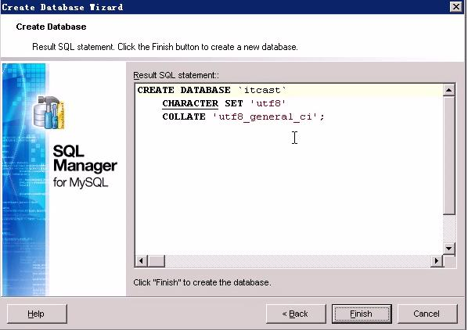

 | create database joexiao character set 'utf8' collate 'utf8_general_ci';
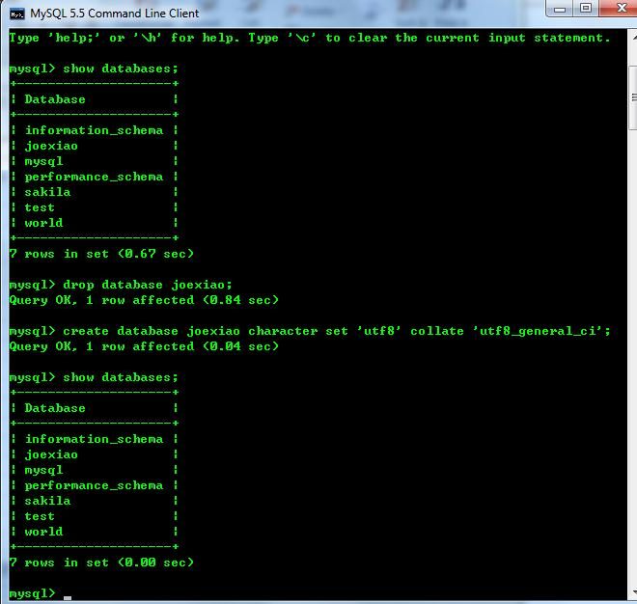

8 | 创建bean和对应的Hibernate 配置xml
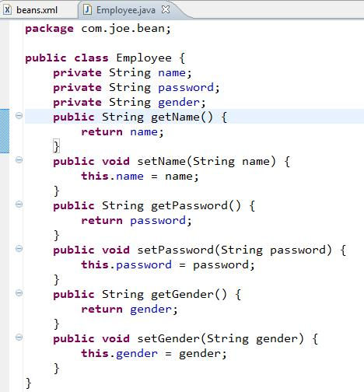

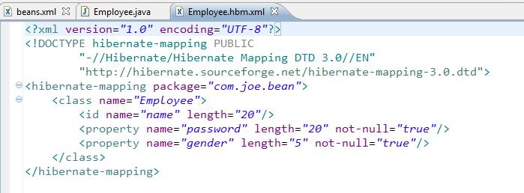

 | 确认上面beans.xml里sessionFactory里的hbm.xml是否一致

9 | 现在开始校验hibernate和spring的集成是否成功
 | 新建一个和src同级的源代码路径test
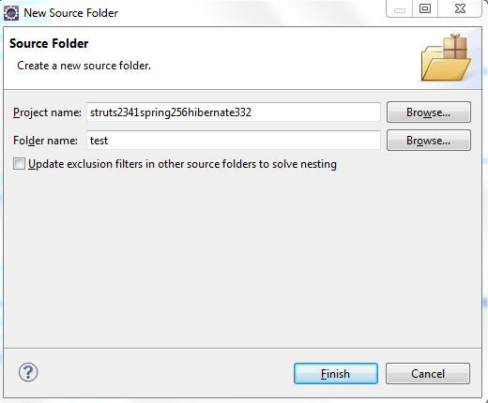

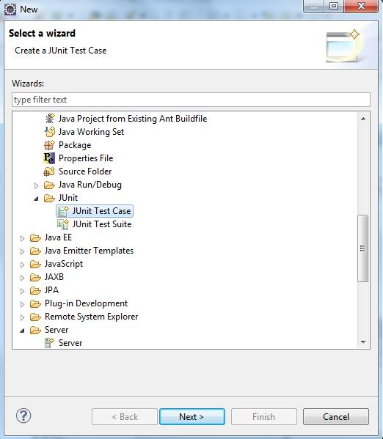

 | 选择Junit 4
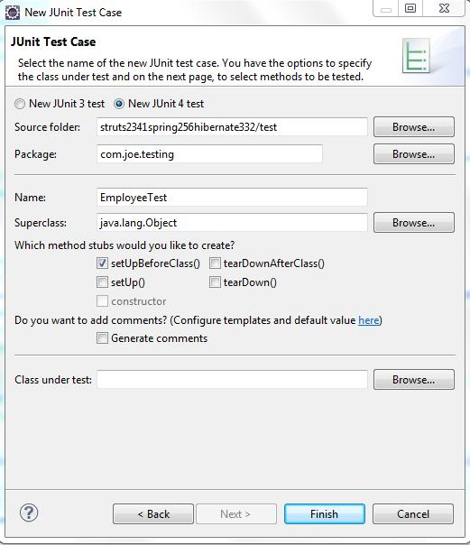

 | 这样测试类就生成了。
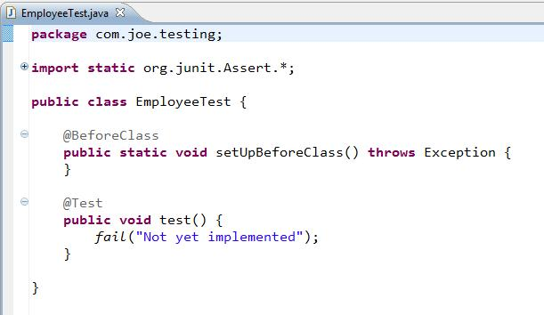

 | 往测试类里添加读取beans.xml代码
 | new ClassPathXmlApplicationContext("beans.xml");
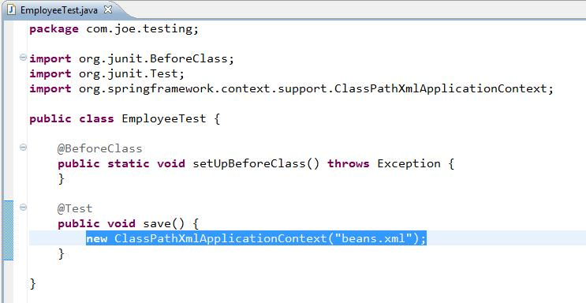

 | 执行这个@Test方法
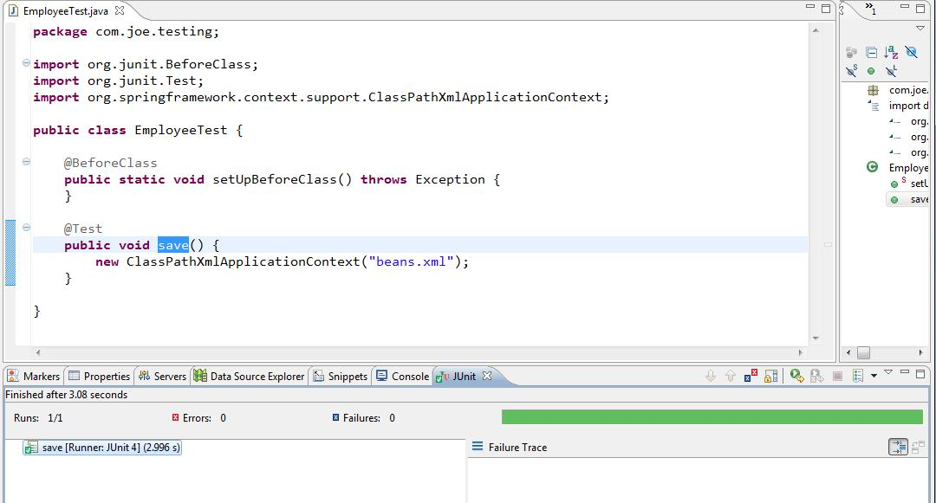

 | 绿条出现，再验证是否数据库里已经有表生成
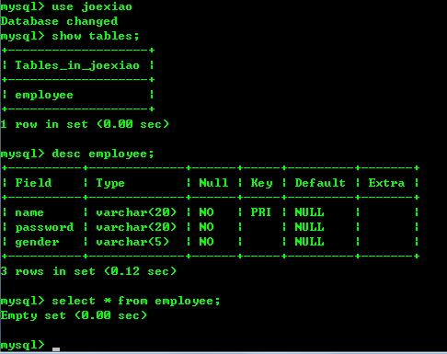

 | 表已经成功被创建。

10 | 创建CRUD业务所需接口
 | 新建com.joe.service包，并新建IEmployeeServic接口
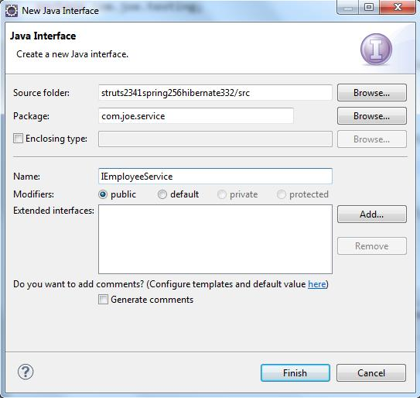

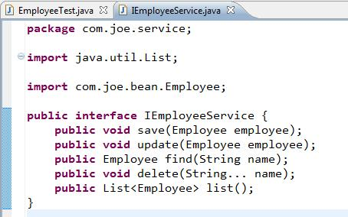

 | 新建一个此接口的实现类
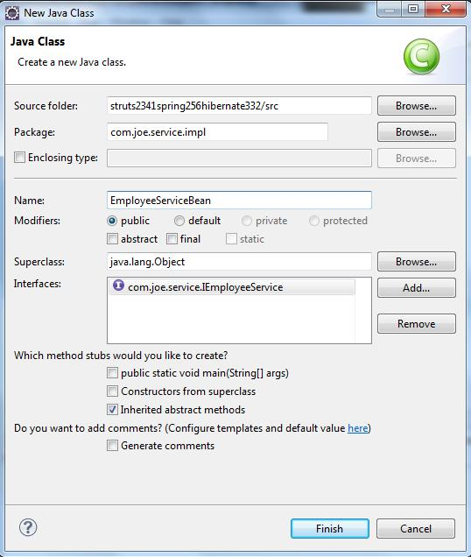

 | 在EmployeeServiceBean类上添加@Service已让Spring能扫描到
 | 一个bean在Spring容器中的默认名字是类名首字母为小写：俄mployeeServiceBean
 | 声明类中的方法是需要进行事务管理时，在类上加@Transactional
 | 如果某方法不需要事务，可在方法写明其传播属性是NOT——SUPPORTED：
 | @Transactional(propagation=Propagation.NOT_SUPPORTED)
 | 目前为止，该类如下所示：
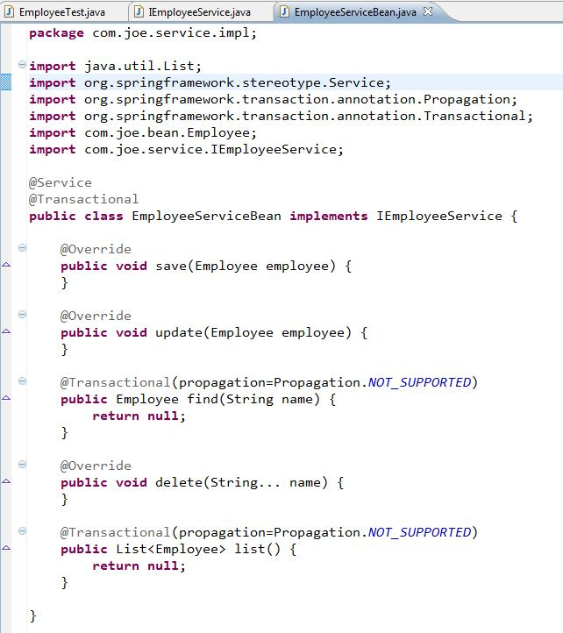

 | 思路：获得spring的sessionFactory,得到session,就可以操作数据了
 | 注入sessionFactory |  |  |  |  |  | @Resource SessionFactory factory;

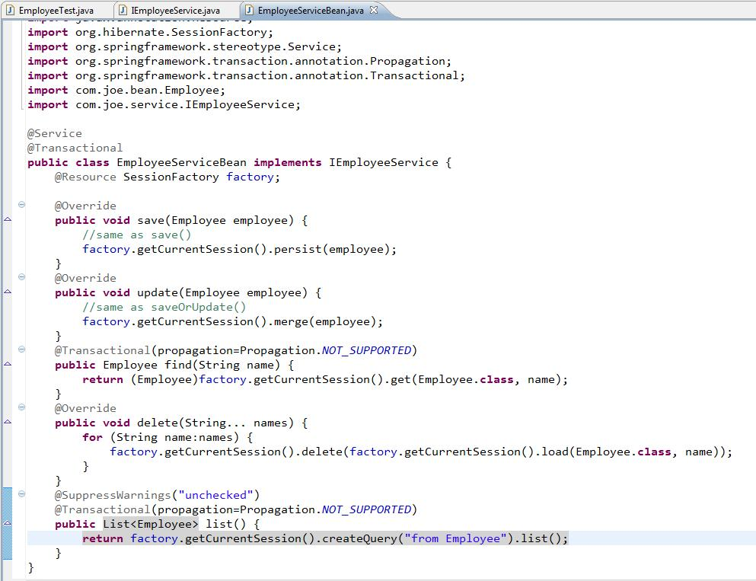

11 | 在Junit Test类里添加相应的方法测试Service类里的方法是否正确执行
 | 把读取beans.xml移动到setUpBeforeClass方法里。并为Employee加两个构造器：无参的和name,password为参数的

 | package com.joe.testing;

 | import org.junit.BeforeClass;
 | import org.junit.Test;
 | import org.springframework.context.ApplicationContext;
 | import org.springframework.context.support.ClassPathXmlApplicationContext;

 | import com.joe.bean.Employee;
 | import com.joe.service.IEmployeeService;

 | public class EmployeeTest {
 |  | private static IEmployeeService employeeService;

 |  | @BeforeClass
 |  | public static void setUpBeforeClass() throws Exception {
 |  |  | try {
 |  |  |  | ApplicationContext ac = new ClassPathXmlApplicationContext("beans.xml");
 |  |  |  | employeeService = (IEmployeeService) ac.getBean("employeeServiceBean");
 |  |  | } catch(Exception e) {
 |  |  |  | e.printStackTrace();
 |  |  | }
 |  | }

 |  | @Test
 |  | public void save1() {
 |  |  | Employee employee = new Employee("joe","123456");
 |  |  | employee.setGender("Male");
 |  |  | employeeService.save(employee);
 |  | }

 |  | @Test
 |  |  | public void update() {
 |  |  |  | Employee employee = employeeService.find("joe");
 |  |  |  | employee.setPassword("789011");
 |  |  |  | employeeService.update(employee);
 |  |  | }
 |  |  | @Test
 |  |  | public void delete() {
 |  |  |  | employeeService.delete("joe");
 |  |  | }
 |  |  | @Test
 |  |  | public void find() {
 |  |  |  | Employee employee = employeeService.find("joe");
 |  |  |  | System.out.println(employee.getPassword());
 |  |  | }

 |  |  | @Test
 |  |  | public void list() {
 |  |  |  | List<Employee> employees = employeeService.list();
 |  |  |  | for (Employee em: employees)
 |  |  |  |  | System.out.println(em.getPassword());
 |  |  | }
 | }

 | 测试save1()方法

 | 检查数据库是否有数据
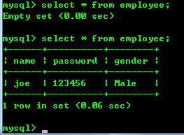

 | 成功插进一条记录，说明Hibernate和Spring的集成已经成功了

 | 再测试其他几个方法，看看是否运行良好。

12 | 下面开始把Struts 2集成进来：拷贝这些jar到WEB-INF/lib下
 | struts2-core-2.x.x.jar |  |  |  |  | 核心类库
 | xwork-core-2.x.x.jar |  |  |  |  | xwork类库，Struts 2在其上构建
 | ognl-3.0.5.jar |  |  |  |  | 对象导航语言，struts 2在、框架通过其读写对象的属性
 | freemarker-2.3.x.jar |  |  |  |  | strutrs 2的UI标签的模板，使用FreeMarker编写
 | commons-fileupload-1.2.x.jar |  |  |  |  | 文件上传组件，2.1.6版本后需要加入此文件
 | struts2-spring-plugin-2.x.x.jar |  |  |  |  | 用于struts 2集成Spring的插件
 | commons-lang3-3.1.jar

13 | web.xml中加入listener以让运行时实例化Spring容器
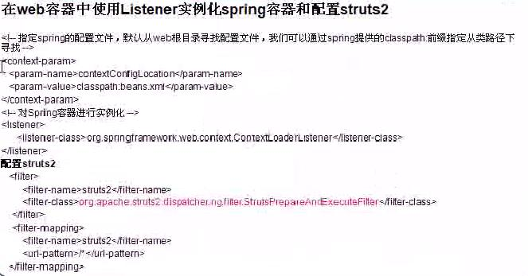

 | 容器实例是最后会放在应用的application范围内

 | contextConfigLocation的值如果要写多个，用逗号隔开：classpath:beans.xml,classpath:xxxx.xml

 | 通过filter启动struts2的框架。最后的web.xml如下：
 | <?xml version="1.0" encoding="UTF-8"?>
 | <web-app version="2.4"
 |  | xmlns="http://java.sun.com/xml/ns/j2ee"
 |  | xmlns:xsi="http://www.w3.org/2001/XMLSchema-instance"
 |  | xsi:schemaLocation="http://java.sun.com/xml/ns/j2ee
 |  |  | http://java.sun.com/xml/ns/j2ee/web-app_2_4.xsd">
 |  | <display-name>struts2341spring256hibernate332</display-name>

 |  | <!-- 指定SPRING的配置文件，默认从WEB根目录寻找配置文件。我们可以通过spring提供的classpath前缀指定从类路径下寻找 -->
 |  | <context-param>
 |  |  | <param-name>contextConfigLocation</param-name>
 |  |  | <param-value>classpath:beans.xml</param-value>
 |  | </context-param>
 |  | <!-- 对spring容器实例化 -->
 |  | <listener>
 |  |  | <listener-class>org.springframework.web.context.ContextLoaderListener</listener-class>
 |  | </listener>
 |  | <!-- struts2-core-2.3.4.1.jar -->
 |  | <filter>
 |  |  | <filter-name>struts2</filter-name>
 |  |  | <filter-class>org.apache.struts2.dispatcher.ng.filter.StrutsPrepareAndExecuteFilter</filter-class>
 |  | </filter>
 |  | <filter-mapping>
 |  |  | <filter-name>struts2</filter-name>
 |  |  | <url-pattern>/*</url-pattern>
 |  | </filter-mapping>

 |  | <welcome-file-list>
 |  |  | <welcome-file>index.html</welcome-file>
 |  |  | <welcome-file>index.htm</welcome-file>
 |  |  | <welcome-file>index.jsp</welcome-file>
 |  |  | <welcome-file>default.html</welcome-file>
 |  |  | <welcome-file>default.htm</welcome-file>
 |  |  | <welcome-file>default.jsp</welcome-file>
 |  | </welcome-file-list>
 | </web-app>

14 | 因为struts2启动会从类路径开始查找struts.xml，所以我们要在src根目录下新建一个struts.xml文件
 | struts2要和spring集成，需要在struts.xml文件里配置一个struts.objectFactory常量。
 | <constant name="struts.objectFactory" value="spring" /> 使用spring的对象工厂类来替换掉struts 2的默认对象工厂类，对象工厂类负责创建struts 2 的action类。
 | bean工厂可在下面这个jar文件找到配置。
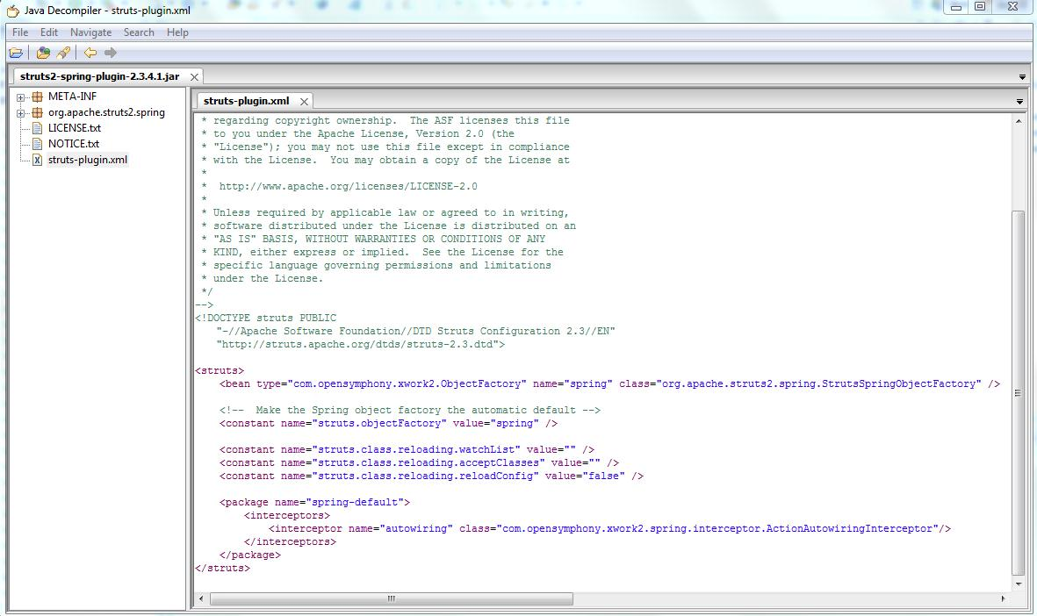

 | 配置struts.xml中package里的action时，我们需要一个EmployeeAction.创建它
 | package com.joe.action;

 | public class EmployeeAction {

 | }

 | 因为现在不再由struts2负责管理，而是由spring来负责管理。它是MVC中Controller的作用，在类上加注解@Controller
 | EmployeeAction类中通过@Resource方式来把业务bean注入到控制类里。因为employeeService已经是spring管理的了
 | package com.joe.action;

 | import javax.annotation.Resource;

 | import org.springframework.stereotype.Controller;

 | import com.joe.service.IEmployeeService;
 | import com.opensymphony.xwork2.ActionContext;

 | @Controller
 | public class EmployeeAction {
 |  | @Resource IEmployeeService employeeService;

 |  | public String execute() {
 |  |  | ActionContext.getContext().put("employees", employeeService.list());
 |  |  | return "list";
 |  | }
 | }

 | struts.xml文件内容如下：
 | <?xml version="1.0" encoding="UTF-8" ?>
 | <!DOCTYPE struts PUBLIC
 |  | -//Apache Software Foundation//DTD Struts Configuration 2.3//EN
 |  | http://struts.apache.org/dtds/struts-2.3.dtd>

 | <struts>
 |  | <!--constant name="struts.enable.DynamicMethodInvocation" value="false" />
 | <constant name="struts.devMode" value="false" /-->

 |  | <!-- 使用spring创建对象工厂类替换掉struts的默认工厂类 -->
 |  | <constant name="struts.objectFactory" value="spring" />

 |  | <package name="employee" namespace="/employee" extends="struts-default">
 |  |  | <!-- struts2 是写class的 package + class name, spring的话是类名的首字母小写 -->
 |  |  | <action name="list" class="employeeAction">
 |  |  |  | <result name="list">/WEB-INF/page/employee.jsp</result>
 |  |  | </action>
 |  | </package>
 | </struts>
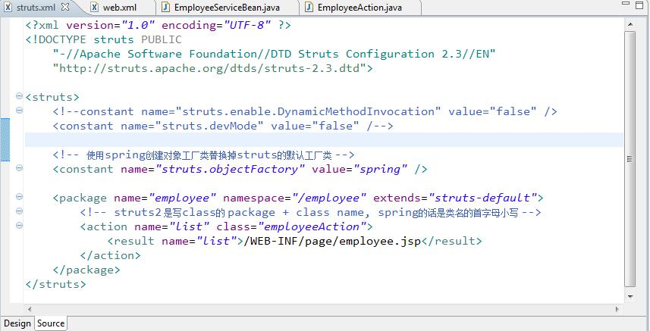

 | 关键点是控制类名的首字母小写

 | 再添加/WEB-INF/page/employee.jsp到项目里
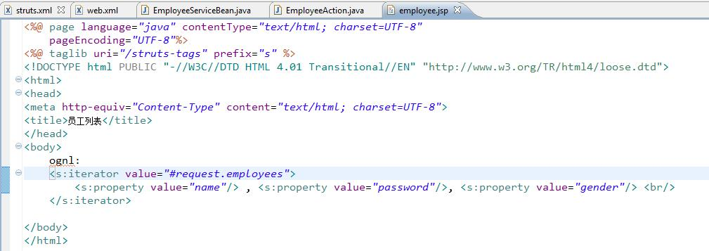

15 | eclipse里设置tomcat的过程省略

16 | 确保DB里有些数据，可用上面的Junit Test的方式添加


17 | 设置server



 | http://localhost:8080/struts2341spring256hibernate332/employee/list.action

18 | 用jstl标签输出结果
 | 所以要把支持JSTL标签的jstl-1.2.jar拷贝到WEB-INF/lib下
 | 最终的页面内容如下：
<%@ page language="java" contentType="text/html; charset=UTF-8"
pageEncoding="UTF-8"%>
<%@ taglib uri="/struts-tags" prefix="s" %>
<%@ taglib uri="http://java.sun.com/jsp/jstl/core" prefix="c" %>
<!DOCTYPE html PUBLIC "-//W3C//DTD HTML 4.01 Transitional//EN" "http://www.w3.org/TR/html4/loose.dtd">
<html>
<head>
<meta http-equiv="Content-Type" content="text/html; charset=UTF-8">
<title>员工列表</title>
</head>
<body>
ognl:
<s:iterator value="#request.employees">
<s:property value="name"/> , <s:property value="password"/>, <s:property value="gender"/> <br/>
</s:iterator>
<br/>
jstl:
<c:forEach items="${employees}" var="employee">
${employee.name}, ${employee.password}, ${employee.gender}<br/>
</c:forEach>
</body>
</html>

 | uri的对应关系来源


 | 重起后运行结果：

 | jstl更具通用性

 | 下面做添加用户的一些操作
 | 添加 /WEB-INF/page/employeeAdd.jsp
 | 添加 /WEB-INF/page/message.jsp
 | 添加com.joe.action.EmployeeManageAction.java
 | struts.xml里再添加一个action





 | @Scope("prototype")确保每次生成一个新的action对象，避免了线程不安全风险。如果action只是查询功能，无需加这个Scope




 | http://localhost:8080/struts2341spring256hibernate332/employee/manage_addUI.action


 | 排版乱掉时因为struts默认方式是帮我们添加一些标签到页面里。要想避免，需要在struts.xml里添加：
 | <constant name="struts.ui.theme" value="simple"/>


 | 再重新部署。

 | 查看数据库，看看是否数据已经在。


 | 看看中文是否能够保存

 | 保存成功，但是客户端看到的是乱码。原因是客户端的默认字符集不是UTF-8


 | 用workbench可看出中文是被正常保存好了的。


 | 可以用这方式来在列表页面上添加新增员工的URL

